Sheet1
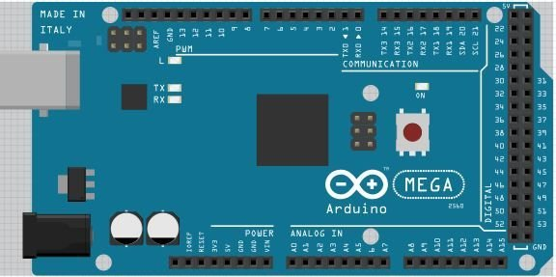
Pin | Name
0
1
2 | Trig – Ultrasonic
3 | Echo – Ultrasonic
4
5
6
7 | ESC 1 Signal
8 | ESC 2 Signal
9 | ESC 3 Signal
10 | ESC 4 Signal
11
12
13

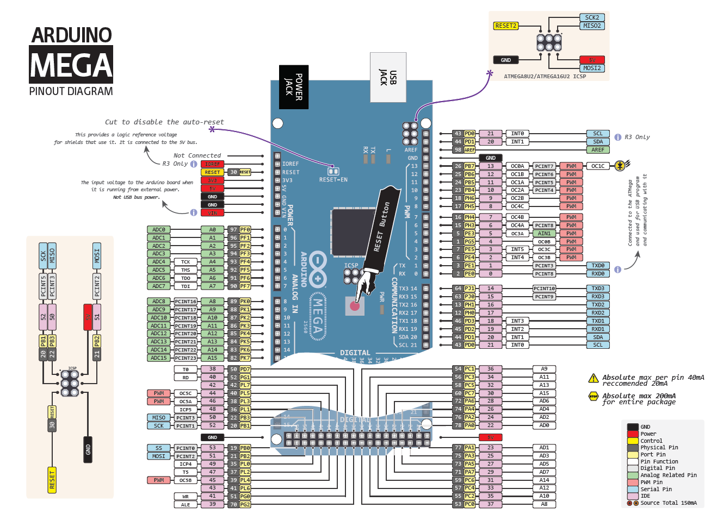
SDA | PreassureSensor
SCL | PreassureSensor

RX0 | DebugSerial
TX0 | DebugSerial
RX1 | Razor 9DOF
TX1 | Razor 9DOF
RX2 | Xbee – MavLink
TX2 | Xbee – MavLink

3.3V | Splitter – PreassureSensor

A0
A1
A2
A3
A4
A5
A6
A7
A8
A9
A10
A11
A12
A13
A14
A15

